APALANCAMIENTO FINANCIERO
APALANCAMIENTO FINANCIERO

Uso de los costos financieros fijos para acrecentar los efectos de los cambios en las utilidades antes de intereses e impuestos sobre las ganancias por acción de la empresa

P= precio
CV= Costo variable
CF= Costo fijo
Q= cantidad

Ejemplo
Cheryl’s Posters (precio de venta, P = $10 por unidad; costo variable operativo, CV = $5 por unidad; costo fijo operativo, CF = $2,500), Nivel de ventas de 1,000 unidades
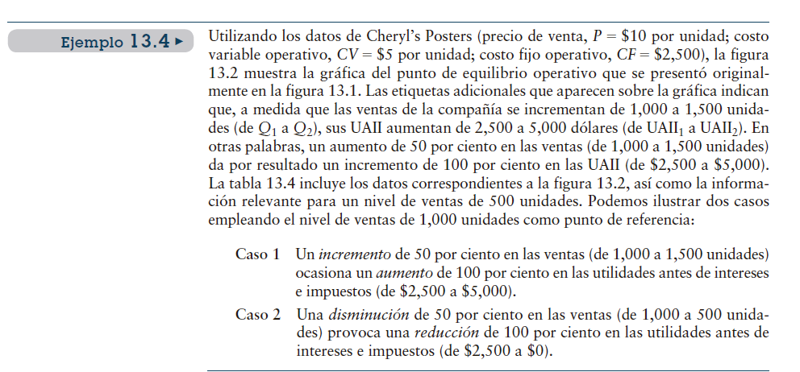

Caso 1 Un incremento de 50 por ciento en las ventas

Caso 2 Una disminución de 50 por ciento

Apalancamiento operativo e incremento en los costos fijos

 | Caso 2 | Caso 1

Ventas (en unidades)
Ingreso por ventas

Menos costos operativos variables
menos costos operativos fijos
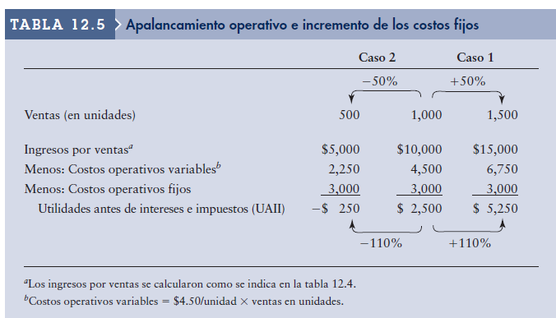
Utilidades antes de intereses e impuestos (UAII)

Costos operativos variables= $4,50/unidad x ventas en unidades
Cálculo ingreso

CPPC
COSTO PROMEDIO PONDERADO DE CAPITAL

Determinar el costo promedio ponderado de capital CCPP a partir de las ponderaciones dela estructura de capital

Recuerden la fórmula |  |  |  | COSTO DE CAPITAL PROMEDIO PONDERADO (CCPP):
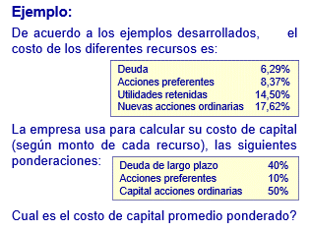

 |  |  |  |  | Ka= | CCPP
 |  |  |  |  | Wi= | porción deuda largo plazo
 |  |  |  |  | Ki= | porcentaje de recursos deuda largo plazo
 |  |  |  |  | Wp | porción de acción preferente
 |  |  |  |  | Kp= | porcentaje de recursos acción preferente
 |  |  |  |  | Ws= | porción de acciones ordinarias
 |  |  |  |  | Kron= | porcentaje de recursos usando utilidades retenidas ó nuevas acciones ordinarios
Costos de recursos
DEUDA |  |  | 6.29%
ACCIONES PREFERENTES |  |  | 8.37%
UTILIDADES RETENIDAS |  |  | 14.50%
NUEVAS ACCIONES ORDINARIAS |  |  | 17.62%

La empresa usa para calcular su costo de capital (según de cada recurso) las siguientes ponderaciones

Deuda largo plazo |  |  | 40.00%
Acciones preferentes |  |  | 10.00%
Capital acciones ordinarias |  |  | 50.00%
 |  |  | 100.00%

¿ Cual es el costo de capital promedio ponderado?
 |  |  |  |  |  |  | Ka= | CCPP
 |  |  |  |  |  |  | Wi= | porción deuda largo plazo
 |  |  |  |  |  |  | Ki= | porcentaje de recursos deuda largo plazo
Ka= | (Wi x Ki) | + | (Wp x Kp) | + | (Ws x Kron) |  | Wp= | porción de acción preferente
 |  |  |  |  |  |  | Kp= | porcentaje de recursos acción preferente
Ka= |  | + |  | + |  |  | Ws= | porción de acciones ordinarias
 |  |  |  |  |  |  | Kron= | porcentaje de recursos usando utilidades retenidas ó nuevas acciones ordinarios
Ka= |  | + |  | +

Ka=

Ka= | 0.00% | COSTO DE CAPITAL PROMEDIO PONDERADO

ESQUEMA DE PONDERACION
ESQUEMA DE PONDERACIÓN

 | Para realizar el cálculo debemos considerar el porcentaje de los diferentes COSTOS tipos de Capital

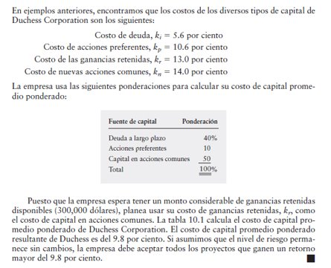
 | Costo de la deuda, Ki=
 | Costo de la acciones preferentes Kp
 | Costo de las ganancias retenidas Kr
 | Costo de nuevas acciones comunes Kn

 | Adicional se debe considerar las ponderaciones para calcular CCPP

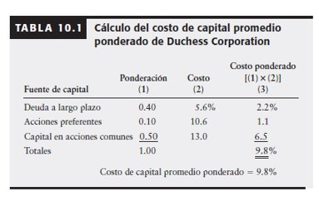
 | Fuente de capital | Ponderación(decimales) | Costo (%) | Costo Ponderado (decimales) | Costo Ponderado (%)
 |  | 1 | 2 | ((1)x(2))
 |  |  |  | 3

